Table 1
宁波市高新区江南路科技广场2号楼10楼
电话：0574-27889688 传真：0574-27889655
sales@hair-brushes.com

宁波品秀美容科技有限公司
订 单
TO: 应发鼎艺 |  |  |  |  | 订单号： | 22AM032YF
ATTEN: |  |  |  |  | 日期： | 2022-12-21
TEL: |  |  |  |  | 订单安排人： | 孙诚昱

客号 | 图片 | 产品描述 | 数量/个 | 单价/个 | 小计
EE210 |  | 盒子梳梳体紫色Violet0631C,盒子透明紫色参考寄样，包装我司提供泡壳+纸盒，装箱率200/20，外壳要印两处logo，具体待定 | 1200 | ￥6.90 | ￥8,280.00
EE211 | 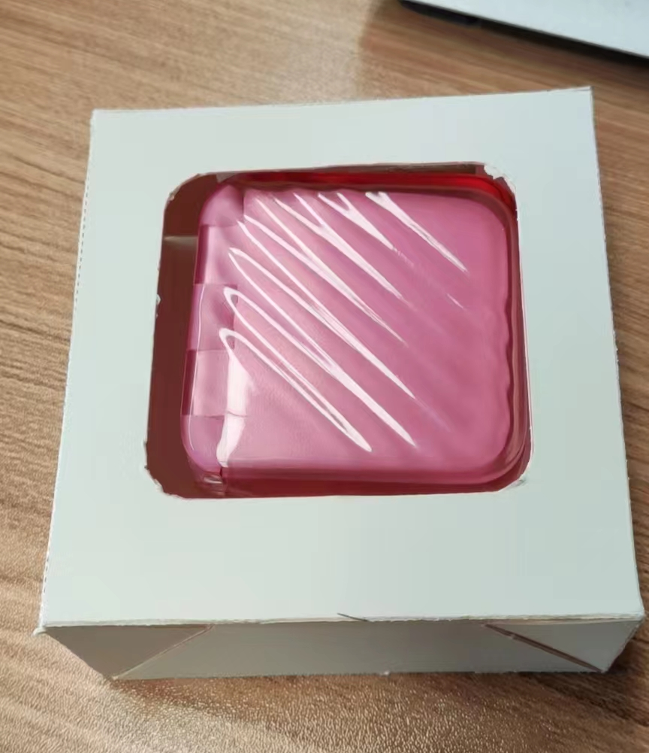 | 盒子梳梳体,red 0331C，盒子透明红色参考寄样，包装我司提供包装泡壳+纸盒, 装箱率200/20，外壳要印两处logo，具体待定 | 1200 | ￥6.90 | ￥8,280.00

TOTAL: |  |  | 2400 |  | ￥16,560.00 | 含税运进仓发上海

备注：
入我司供纸卡，产品请安排生产； 包装参考下面图片。
箱规单边不超过60cm
产品需要贴标，外箱需要贴亚马逊标，产品会分两次出货
付款方式：凭增值税发票 付款后发货 |  |  | 外箱唛:印刷4面
交货期：2023年2月20日 |  |  | BLACK GOLD CERAMIC ROUND BRUSH MADE IN CHINA
大货样：每款每色各2只。 |  |  |  |  |  |  | 预计装箱率（仅供参考）
供参考纸卡包装图示 |  |  |  |  |  |  | 装箱率 | 200
 |  |  |  |  |  |  | 内箱装箱率 | 20
 |  |  |  |  |  |  | 每个外箱内箱数量 | 10
 |  |  |  |  |  |  | 具体装箱率:(内箱高宽长，外箱高宽长) | [[4, 5, 1], [4, 10, 5]]
 |  |  |  |  |  |  | 外箱高度(cm) | 40.7
 |  |  |  |  |  |  | 外箱宽度(cm) | 47.6
 |  |  |  |  |  |  | 外箱长度(cm) | 56.85
 |  |  |  |  |  |  | 内箱高度(cm) | 38.9
 |  |  |  |  |  |  | 内箱宽度(cm) | 22.95
 |  |  |  |  |  |  | 内箱长度(cm) | 10.85
 |  |  |  |  |  |  | 箱重(kg) | 22
 |  |  |  |  |  |  | 箱数(每款） | 6
 |  |  |  |  |  |  | 内箱总数（每款） | 60

